Intro
1 | intro | Logo_출력

 |  |  | => 3초뒤 로고가 흐려지며 사라짐
 |  |  | => 로고가 사라지면 로딩창으로 넘어감

2 | Loading | 게임 일러스트 출력
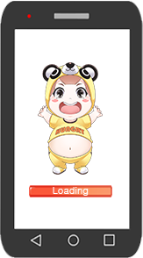

 |  |  | => 게임일러스트는 추후 추가
 |  |  | => 로딩 바와 로딩바 안에 로딩텍스트가 있음

 |  | 게임스타트
3 | GameStart |  | => 로딩이 다 되면 아무 화면이나 클릭했을 경우 게임화면으로 넘어감
 |  |  | => 게임을 스타트하려면 아무창이나 클릭하라는 메시지 출력

UI
1 | 게임화면 | InGame 화면

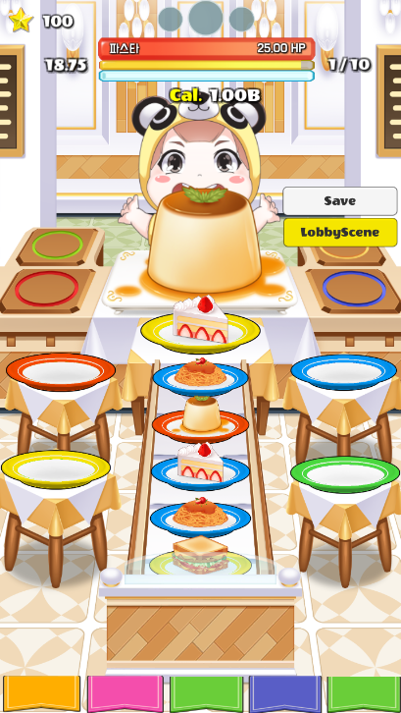

 |  | 상단 UI

2 | Ingame UI

파스타
35HP

 |  |  |  |  |  |  |  |  | 텍스트 |  | 별갯수

 |  |  |  |  | 3 |  | 타이머 |  | 텍스트 |  | 타이머 텍스트 |  |  |  |  |  | => 스테이지 클리어 제한시간 확인

 |  |  | Center | number | 1 |  | 스테이지확인 | 구성 | 아이콘 |  | 원형 |  |  |  |  |  | => 이전 - 현재(크게) - 다음스테이지 표시

 |  |  |  |  | 4 |  | 게이지 | 구성 | 보스 체력 게이지 |  |  |  |  | 빨간색 |  |  | => 보스hp / 타이머 / 피버를 확인할 수 있는 게이지
 |  |  |  |  |  |  |  |  | 타이머 게이지 |  |  |  |  | 노란색
 |  |  |  |  |  |  |  |  | 피버 게이지 |  |  |  |  | 파란색

 |  |  |  |  | 7 |  | 칼로리 | 구성 | 텍스트 |  |  |  |  | 칼로리(골드)확인 텍스트 |  |  | => 획득 칼로리 확인 텍스트

 |  |  | left |  | 5 | name | 각종아이콘 | 구성 | 퀘스트 |  | btn |  |  |  |  |  | => 퀘스트 / 랭킹 / 옵션 확인 아이콘
 |  |  |  |  |  |  |  |  | 랭킹 |  | btn
 |  |  |  |  |  |  |  |  | 옵션 |  | btn

3 | 메뉴 |  |  |  |  |  |  | 구성 | 캐릭터 버튼 |  |  |  |  |  | 노란색 | => 다 바꿀예정
 |  |  |  |  |  |  |  |  | 식기 버튼 |  |  |  |  |  | 파란색
 |  |  |  |  |  |  |  |  | 음식 도감 버튼 |  |  |  |  |  | 분홍색
 |  |  |  |  |  |  |  |  | 인벤토리 버튼 |  |  |  |  |  | 분홍색
 |  |  |  |  |  |  |  |  | 상점 버튼 |  |  |  |  |  | 초록색

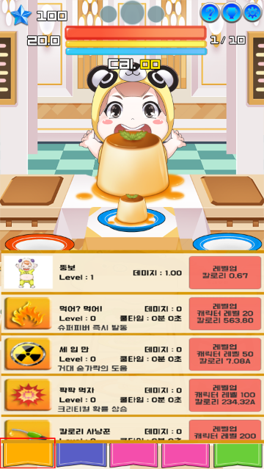
4 | 캐릭터 메뉴 |  |  |  |  |  |  | 구성 | 유저 |  | 버튼 |  |  |  | 레벨업버튼
 |  |  |  |  |  |  |  |  |  |  | 텍스트 |  |  |  | 캐릭터 네임
 |  |  |  |  |  |  |  |  |  |  |  |  |  |  | 캐릭터 레벨
 |  |  |  |  |  |  |  |  |  |  |  |  |  |  | 캐릭터 데미지

 |  |  |  |  |  |  |  |  | 스킬 |  | 버튼 |  |  |  | 스킬설명버튼
 |  |  |  |  |  |  |  |  |  |  |  |  |  |  | 레벨업 버튼 |  | 칼로리 텍스트
 |  |  |  |  |  |  |  |  |  |  | 텍스트 |  |  |  | 스킬이름
 |  |  |  |  |  |  |  |  |  |  |  |  |  |  | 스킬레벌
 |  |  |  |  |  |  |  |  |  |  |  |  |  |  | 스킬설명버튼
 |  |  |  |  |  |  |  |  |  |  |  |  |  |  | 스킬 데미지
 |  |  |  |  |  |  |  |  |  |  |  |  |  |  | 스킬 쿨타임

 |  |  |  |  |  |  |  |  |  |  |  |  |  |  | 캐릭터 레벨업 및 스킬을 익히는 메뉴
 |  |  |  |  |  |  |  |  |  |  |  |  |  |  | 슬라이드 , 위 아래로 내렸다 올릴 수 있음

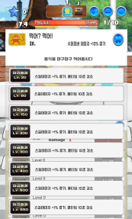

 |  |  |  |  |  |  |  |  |  |  |  |  |  |  | 스킬 아이콘 클릭시
 |  |  |  |  |  |  |  |  |  |  |  |  |  |  | 스킬 설명창 on

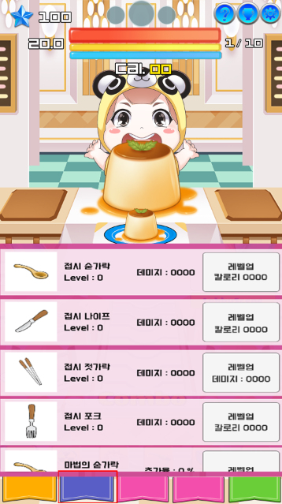
5 | 마법의 식기 메뉴

 |  |  |  |  |  |  |  | 구성 | 식기 |  | 버튼 |  |  |  | 식기 설명 버튼 |  | 칼로리 텍스트
 |  |  |  |  |  |  |  |  |  |  |  |  |  |  | 식기 레벨업 버튼
 |  |  |  |  |  |  |  |  |  |  | 텍스트 |  |  |  | 식기 이름
 |  |  |  |  |  |  |  |  |  |  |  |  |  |  | 식기 레벨
 |  |  |  |  |  |  |  |  |  |  |  |  |  |  | 식기 데미지

 |  |  |  |  |  |  |  | 설명 |  |  |  |  |  |  | 마법의 식기를 구매하거나 업그레이드 하는 메뉴

 |  |  |  |  |  |  |  |  |  |  |  |  |  |  | 마법의 식기 아이콘 클릭시
 |  |  |  |  |  |  |  |  |  |  |  |  |  |  | 식기 설명 on

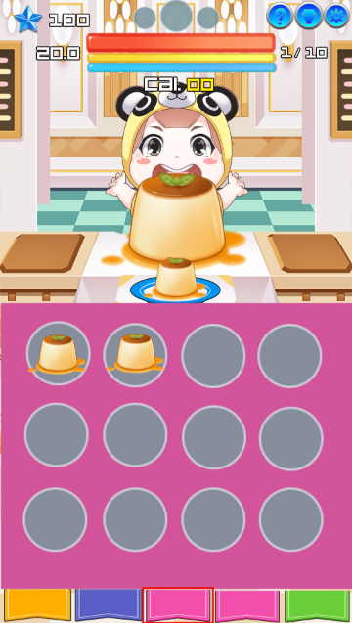
 |  |  |  |  |  |  |  |  |  |  |  |  |  |  |  |  | => 위 아래로 움직일 수 있는 슬라이드
6 | 음식도감 |  |  |  |  |  |  | 구성 | 슬롯 버튼 |  |  |  |  |  |  |  | => 슬롯 클릭 시 음식정보를 볼 수 있음
 |  |  |  |  |  |  |  |  |  |  |  |  |  |  |  |  | => 메인음식을 먹을 경우 음식 도감에 저장

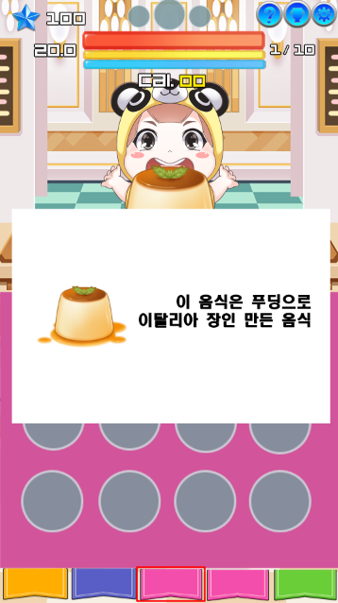
 |  |  |  |  |  |  |  |  |  |  |  |  |  | 슬롯에 있는 도감에 저장된 음식을 클릭시 음식에 대한 설명이 나옴

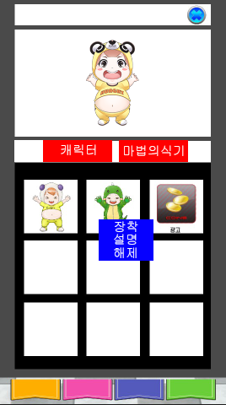
7 | 인벤토리 캐릭터 | Popup_Page
 |  |  |  |  |  |  |  | 구성 | 캐릭터 |  | 캐릭터 보유 슬롯 |  | 버튼형식 |  |  | => 슬롯을 클릭하면 장착, 설명, 해제 메뉴가 뜸
 |  |  |  |  |  |  |  |  |  |  | 코스튬 미리보기 창 |  | 미리보기 |  |  | => 슬롯을 클릭하여 장착하게 되면 코스튬을 장착한 모습이 미리보기 창에 뜸
 |  |  |  |  |  |  |  |  |  |  |  |  |  |  |  | => 디자인은 음식 메뉴판 형식의 디자인
 |  |  |  |  |  |  |  |  |  |  |  |  |  |  |  | => 장착하시겠습니까 ? 해제하시겠습니까? 묻는창은 뜨지 않음
 |  |  |  |  |  |  |  |  |  |  |  |  |  |  |  | => 장착 및 해제 버튼을 누르면 코스튬 장착 및 해제됨
 |  |  |  |  |  |  |  |  |  |  |  |  |  |  |  | => 위 아래로 내릴 수 있는 슬라이드

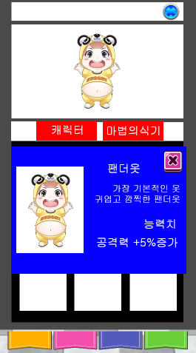
 |  |  |  |  |  |  |  |  | 설명 |  | 캐릭터 이미지 |  |  | => 설명을 누르면 코스튬에 대한 설명창이 뜸
 |  |  |  |  |  |  |  |  |  |  | 코스튬 이름 텍스트
 |  |  |  |  |  |  |  |  |  |  | 코스튬 설명 텍스트
 |  |  |  |  |  |  |  |  |  |  | 코스튬 능력 텍스트

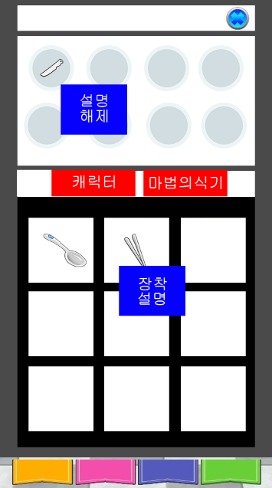
8 | 식기 |  |  |  |  |  |  |  | 마법의식기 |  | 식기 보유 슬롯 | 버튼형식 | 장착 , 설명 |  | => 식기 보유 슬롯을 누르면 장착 및 설명 창이 뜸
 |  |  |  |  |  |  |  |  |  |  | 식기 장착 슬롯 | 버튼형식 | 해제, 설명 |  | => 식기 장착 슬롯을 누르면 설명 및 해제가 뜸
 |  |  |  |  |  |  |  |  |  |  |  |  |  |  | => 장착을 하면 장착슬롯에 장착된 식기의 아이콘이 뜸
 |  |  |  |  |  |  |  |  |  |  |  |  |  |  | => 설명을 누르면 캐릭터와 같이 식기에 대한 설명이 뜸
 |  |  |  |  |  |  |  |  |  |  |  |  |  |  | => 위 아래로 내릴 수 있는 슬라이드

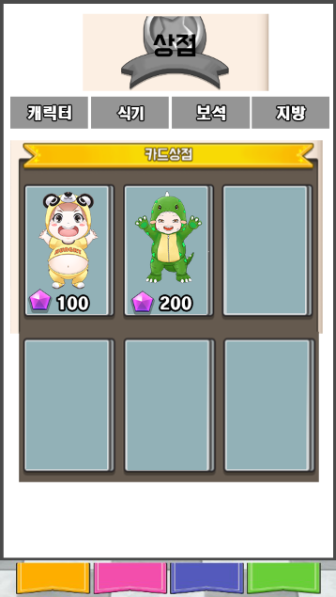
9 | 상점 | 캐릭터 |  |  |  |  |  | 구성 |  | 캐릭터 | 캐릭터 구매 버튼 |  | 캐릭터 이미지 | => 클릭시 구매하겠냐는 메시지 출력
 |  |  |  |  |  |  |  |  |  |  |  |  | 보석 아이콘 | => 예를 누르면 구매로 넘어감
 |  |  |  |  |  |  |  |  |  |  |  |  | 가격 텍스트 | => 보석이 부족하면 보석이 부족하다는 창이 뜸
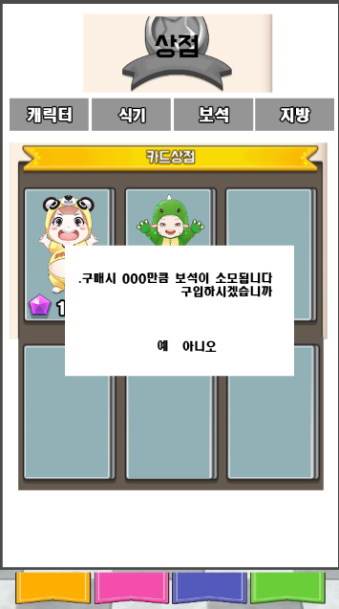
 |  |  |  |  |  |  |  |  |  |  |  |  |  | => 위 아래로 내릴 수 있는 슬라이드

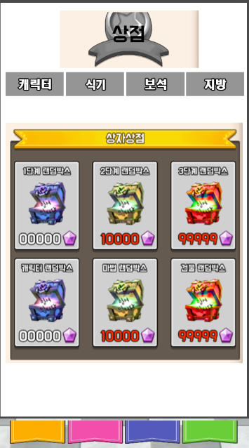
 |  | 식기 |  |  |  |  |  | 구성 | 식기 상자 구매 |  | 식기 상자 구매 버튼 | 박스이미지 |  | => 위 아래로 내릴 수 있는 슬라이드
 |  |  |  |  |  |  |  |  |  |  |  | 박스 이름 텍스트 |  | => 식기 버튼을 누르면 구매하시겠습니까 라는 메시지 출력
 |  |  |  |  |  |  |  |  |  |  |  | 보석 아이콘 |  | => 식당 메뉴판으로 디자인
 |  |  |  |  |  |  |  |  |  |  |  | 가격 텍스트

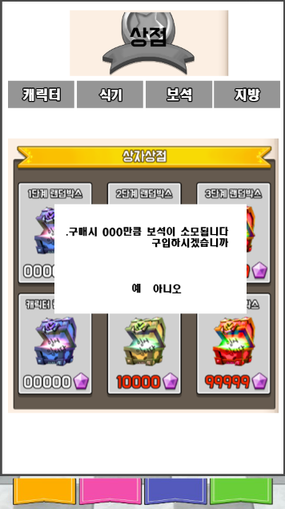

 |  |  |  |  |  |  |  |  |  |  |  |  |  |  |  | => 예를 누르면 박스가 열리는 화면으로 전환
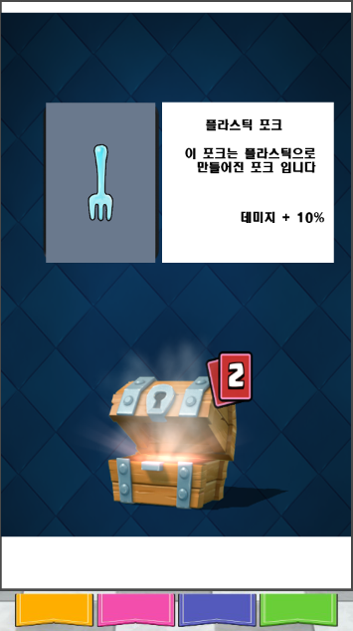

 |  |  |  |  |  |  |  |  |  |  |  |  |  |  |  | => 박스가 다 열리면 얻은 물품 나열
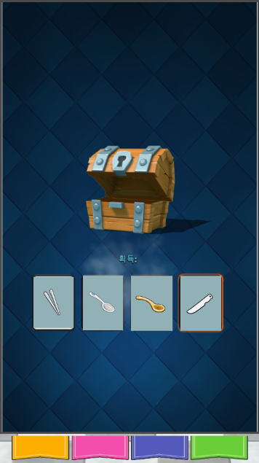

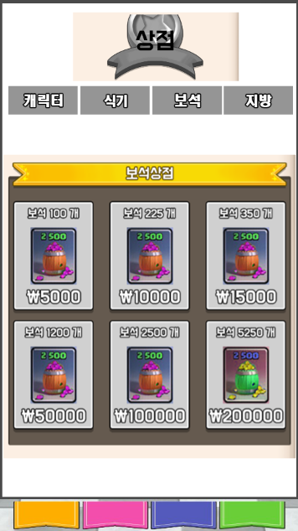
 |  | 보석
 |  |  |  |  |  |  |  | 구성 |  | 보석 구매 | 보석 구매 버튼 | 보석 개수 텍스트 |  |  | => 클릭 시 인앱결제 창
 |  |  |  |  |  |  |  |  |  |  |  | 보석 이미지 |  |  | => 위 아래로 내릴 수 있는 슬라이드
 |  |  |  |  |  |  |  |  |  |  |  | 현금 텍스트 |  |  | => 보석을 구매하면 보석 구매 애니메이션 발동

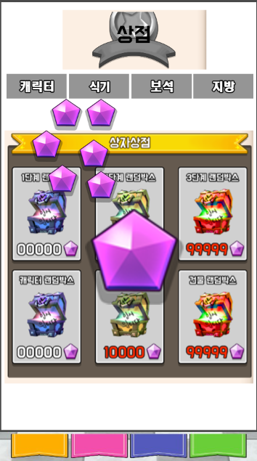

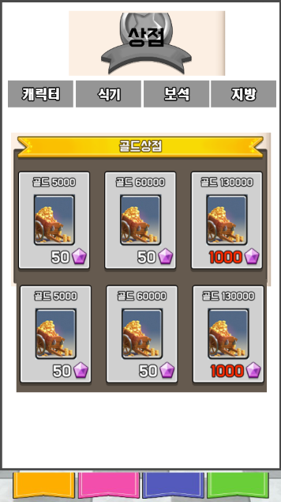
 |  |  |  |  |  |  |  |  |  |  |  |  |  |  |  |  | => 위 아래로 내릴 수 있는 슬라이드
 |  |  |  |  |  |  |  |  |  |  |  |  |  |  |  |  | => 클릭하면 구매하시겠냐는 메시지 출력
 |  | 지방 |  |  |  |  |  |  | 지방(골드구매) |  | 지방 구매 버튼 | 골드 개수 텍스트 |  |  |  |  | => 보석이 부족하면 보석이 부족하다는 메시지 출력
 |  |  |  |  |  |  |  |  |  |  |  | 골드 이미지 |  |  |  |  | => 지방을 구매하면 지방 구매 애니메이션 발동
 |  |  |  |  |  |  |  |  |  |  |  | 보석 아이콘
 |  |  |  |  |  |  |  |  |  |  |  | 보석 텍스트

스테이지 클리어
1 | 메인스테이지 클리어

 |  | 스테이지 클리어시
 |  | 스테이지를 클리어했다는 메시지 출력

 |  | 지방 및 보석이 랜덤으로 나옴
 |  | 클리어 시간, 먹은 음식 개수 텍스트 출력

2 | 테마 스테이지 클리어

 |  | 다음 테마로 넘어가는 스테이지
 |  | 메인스테이지 20스테이지를 클리어하면 테마가 바뀜

 |  | 이 스테이지를 넘어가면 테마가 바뀐다는 메시지 출력과함께
 |  | 지방 및 보석을 줌
 |  | 클리어 시간, 먹은 음식 개수 텍스트 출력

